arima
Date | Series | y=Price | I(1) | AR(1) |  | MA(1)
2025-04-01 | 1 | 60.8 | dy | x_i = dy_lag1 | dy_pred |  |  | Bước 1: Bước này là I(1) sai phân 1 |  | AR(1) | SUMMARY OUTPUT |  |  |  |  |  |  |  |  | -0.19026352122
2025-04-02 | 2 | 60.5 | -0.3 |  |  | e=dy - dy_pred | x=e_lag1 | Tính dy = y(t) - y(t-1) |  |  |  |  |  |  |  |  |  |  |  | -0.15901314605
2025-04-03 | 3 | 56.5 | -4.0 | -0.3 | -0.1426 | -3.7 |  | tính dy_lag1 trượt dy đi 1 ngày lấy làm giá trị dự báo của dy |  |  | Regression Statistics
2025-04-04 | 4 | 58.5 | 2 | -4 | 0.4458 | 6 | -3.7 | Bước 2: Bước này là AR(1) tự hồi qui |  |  | Multiple R | 0.15894228639
2025-04-08 | 5 | 54.5 | -4 | 2 | -0.5083 | -6 | 6 | Chạy Regression với y = dy và x = dy_lag1 |  |  | R Square | 0.025262650404
2025-04-09 | 6 | 52.0 | -2.5 | -4 | 0.4458 | 1.5 | -6 | Kết quả: |  |  | Adjusted R Square | -0.035658433946
2025-04-10 | 7 | 55.6 | 3.6 | -2.5 | 0.2073 | 6.1 | 1.5 |  |  |  | Standard Error | 1.9875342348 |  |  |  |  |  |  |  | 0.22649976772
2025-04-11 | 8 | 57.5 | 1.9 | 3.6 | -0.7627 | -1.7 | 6.1 | Bước 3: Bước này là MA(1) |  |  | Observations | 18 |  |  |  |  |  |  |  | -0.49900789745
2025-04-14 | 9 | 56.9 | -0.6 | 1.9 | -0.4924 | -2.5 | -1.7 | Tính dy_pred =beta_0 + beta_1*dy_lag1
2025-04-15 | 10 | 56.3 | -0.6 | -0.6 | -0.0949 | 0 | -2.5 |  |  |  | ANOVA
2025-04-16 | 11 | 56.00 | -0.3 | -0.6 | -0.0949 | 0.3 | 0 | Bước 4: |  |  |  | df | SS | MS | F | Significance F
2025-04-17 | 12 | 56.00 | 0 | -0.3 | -0.1426 | 0.3 | 0.3 | Tính e(t) = dy - dy_pred |  |  | Regression | 1 | 1.6381004262 | 1.6381004262 | 0.41467827885 | 0.52872825935
2025-04-18 | 13 | 56.60 | 0.6 | 0 | -0.1903 | 0.6 | 0.3 | Trượt e(t-1) |  |  | Residual | 16 | 63.204677352 | 3.9502923345
2025-04-21 | 14 | 56.70 | 0.1 | 0.6 | -0.2857 | -0.5 | 0.6 | Chạy Regression với y = e(t) và x = e(t-1) |  |  | Total | 17 | 64.842777778
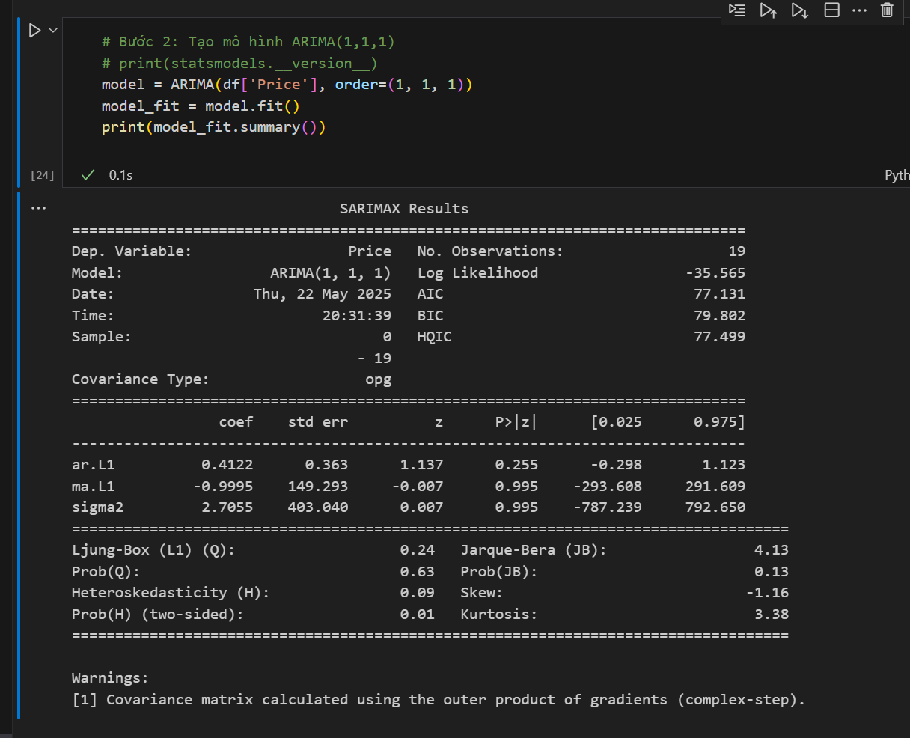
2025-04-22 | 15 | 56.00 | -0.7 | 0.1 | -0.2062 | -0.8 | -0.5 | Kết quả:
2025-04-23 | 16 | 56.40 | 0.4 | -0.7 | -0.0790 | 1.1 | -0.8 |  |  |  |  | Coefficients | Standard Error | t Stat | P-value | Lower 95% | Upper 95% | Lower 95.0% | Upper 95.0%
2025-04-24 | 17 | 56.30 | -0.1 | 0.4 | -0.2539 | -0.5 | 1.1 | Bước 5: dự báo với ARIMA(1,1,1) |  |  | Intercept |  | 0.47064863405 | -0.40425809713 | 0.6913752797 | -1.1879940546 | 0.80746701218 | -1.1879940546 | 0.80746701218
2025-04-25 | 18 | 58.30 | 2 | -0.1 | -0.1744 | 2.1 | -0.5 | dy(t+1) = beta_0 + beta_1*dt(t) + theta_0 + theta_1*e(t) |  |  | X Variable 1 |  | 0.24693200711 | -0.64395518388 | 0.52872825935 | -0.68248561648 | 0.36445932438 | -0.68248561648 | 0.36445932438
2025-04-28 | 19 | 57.50 | -0.8 | 2 | -0.5083 | -2.8 | 2.1 | y(t+1) = y(t) + dy(t+1)
2025-04-29 | 20 | 57.60 | 0.100 | -0.8 | -0.0631 | 0.9 | -2.8
 | 21 | 57.13 | -0.47
 | 22 | 57.25 | 0.11 |  |  |  |  |  |  | MA(1) | SUMMARY OUTPUT
 | 23 | 57.26 | 0.02
 | 24 | 57.30 | 0.03 |  |  |  |  |  |  |  | Regression Statistics
 |  |  |  |  |  |  |  |  | 0.4122 |  | Multiple R | 0.52388658937
2025-04-29 | 20 | 57.6 | 0.1 |  | 0.04122 | 0.05878 |  |  | -0.9995 |  | R Square | 0.27445715852
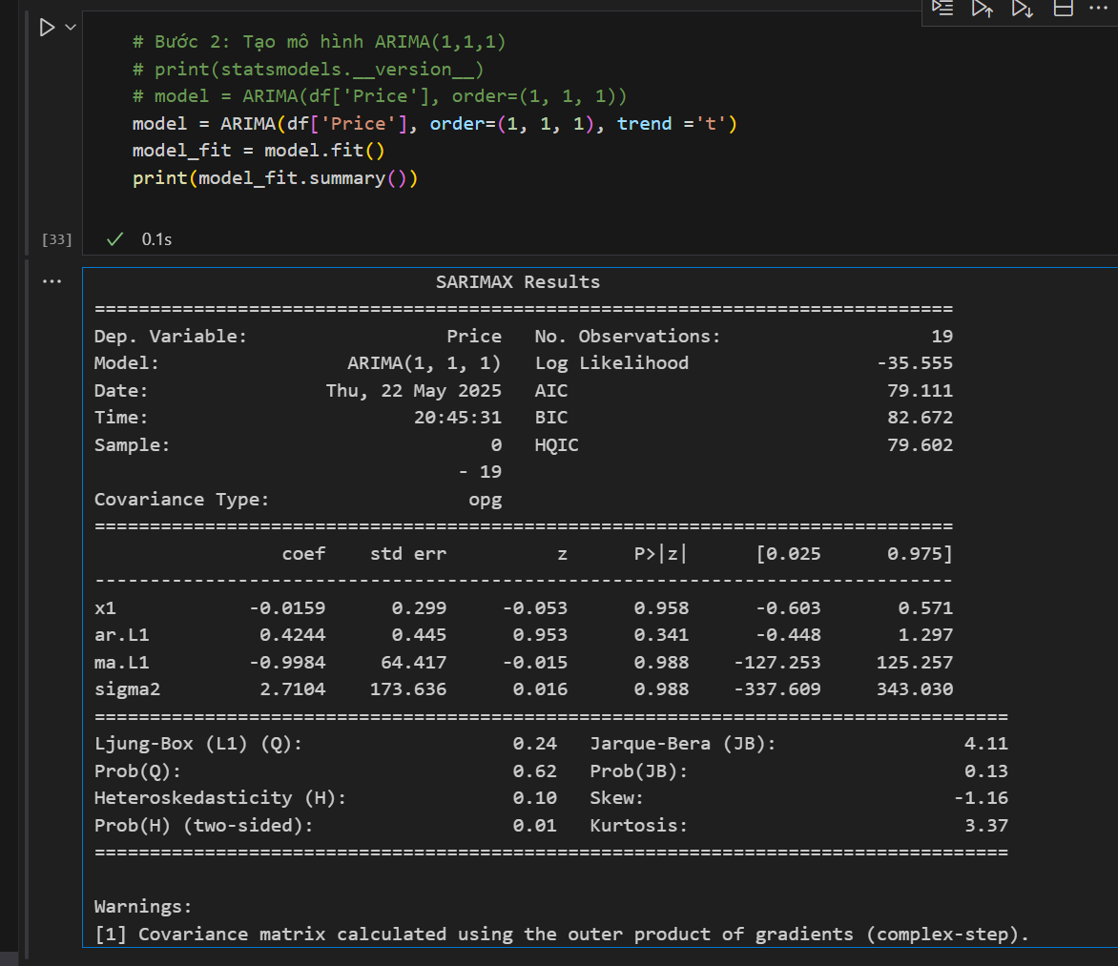
 |  | 57.58 | -0.01753 |  |  |  |  |  |  |  | Adjusted R Square | 0.22608763576
 |  |  |  |  |  |  |  |  |  |  | Standard Error | 2.5606697193
 |  |  |  |  |  |  |  |  |  |  | Observations | 17

 |  |  |  |  |  |  |  |  |  |  | ANOVA
 |  |  |  |  |  |  |  |  |  |  |  | df | SS | MS | F | Significance F
 |  |  |  |  |  |  |  |  |  |  | Regression | 1 | 37.2057353 | 37.2057353 | 5.6741754483 | 0.030888671024
 |  |  |  |  |  |  |  |  |  |  | Residual | 15 | 98.355441171 | 6.5570294114
 |  |  |  |  |  |  |  |  |  |  | Total | 16 | 135.56117647

 |  |  |  |  |  |  |  |  |  |  |  | Coefficients | Standard Error | t Stat | P-value | Lower 95% | Upper 95% | Lower 95.0% | Upper 95.0%
 |  |  |  |  |  |  |  |  |  |  | Intercept |  | 0.62108419307 | 0.36468448279 | 0.72043723161 | -1.0973098534 | 1.5503093888 | -1.0973098534 | 1.5503093888
 |  |  |  |  |  |  |  |  |  |  | X Variable 1 |  | 0.20948649903 | -2.3820527803 | 0.030888671024 | -0.9455178006 | -0.052497994298 | -0.9455178006 | -0.052497994298

